Calendrier
Année : |  |  | 2022 |  |  |  |  | (entre ci-contre une année comprise entre 1900 et 2999)
2022

l | Nouvelle Lune
¡ | Pleine Lune
 | Férié |  |  |  | Claudine | 79 | ans le 16 |  |  |  |  |  |  |  |  |  |  |  |  |  |  |  |  |  | Mathéo | 17 | ans le 14 |  | Valentin | 25 | ans le 20 |  |  |  | Inès | 14 | ans le 1 |  | Emeline | 38 | ans le 10
 |  |  |  |  | Françoise | 73 | ans le 11 |  |  |  |  |  |  |  |  |  |  |  |  |  |  |  |  |  |  |  |  |  |  |  |  |  |  |  |  |  |  |  | André | 88 | ans le 23 | 2021-05-01
Janvier |  |  |  |  |  |  |  |  | 2022 |  |  |  | Février |  |  |  |  |  |  |  | 2022 |  |  | Mars |  |  |  |  |  |  |  | 2022 |  | Avril |  |  |  |  |  |  |  | 2022
Lun |  | Mar |  | Mer |  | Jeu |  | Ven | Sam |  | Dim |  | Lun |  | Mar |  | Mer | Jeu |  | Ven | Sam |  | Dim | Lun |  | Mar |  | Mer | Jeu |  | Ven | Sam | Dim | Lun |  | Mar |  | Mer | Jeu |  | Ven | Sam | Dim
 |  |  |  |  |  |  |  |  | 1 |  | 2 |  |  |  | 1 |  | 2 | 3 |  | 4 | 5 |  | 6 |  |  | 1 |  | 2 | 3 |  | 4 | 5 | 6 |  |  |  |  |  |  |  | 1 | 2 | 3
 |  |  |  |  |  |  |  |  |  |  | l |  |  |  | l |  |  |  |  |  |  |  |  |  |  |  |  | l |  |  |  |  |  |  |  |  |  |  |  |  | l
3 |  | 4 |  | 5 |  | 6 |  | 7 | 8 |  | 9 |  | 7 |  | 8 |  | 9 | 10 |  | 11 | 12 |  | 13 | 7 |  | 8 |  | 9 | 10 |  | 11 | 12 | 13 | 4 |  | 5 |  | 6 | 7 |  | 8 | 9 | 10

10 |  | 11 |  | 12 |  | 13 |  | 14 | 15 |  | 16 |  | 14 |  | 15 |  | 16 | 17 |  | 18 | 19 |  | 20 | 14 |  | 15 |  | 16 | 17 |  | 18 | 19 | 20 | 11 |  | 12 |  | 13 | 14 |  | 15 | 16 | 17
 |  |  |  |  |  |  |  |  |  |  |  |  |  |  |  |  | ¡ |  |  |  |  |  |  |  |  |  |  |  |  |  | ¡ |  |  |  |  |  |  |  |  |  |  | ¡
17 |  | 18 |  | 19 |  | 20 |  | 21 | 22 |  | 23 |  | 21 |  | 22 |  | 23 | 24 |  | 25 | 26 |  | 27 | 21 |  | 22 |  | 23 | 24 |  | 25 | 26 | 27 | 18 |  | 19 |  | 20 | 21 |  | 22 | 23 | 24
¡
24 |  | 25 |  | 26 |  | 27 |  | 28 | 29 |  | 30 |  | 28 |  |  |  |  |  |  |  |  |  |  | 28 |  | 29 |  | 30 | 31 |  |  |  |  | 25 |  | 26 |  | 27 | 28 |  | 29 | 30
 |  |  |  |  |  |  |  |  |  |  |  |  |  |  |  |  |  |  |  |  |  |  |  |  |  |  |  |  |  |  |  |  |  |  |  |  |  |  |  |  |  | l
31

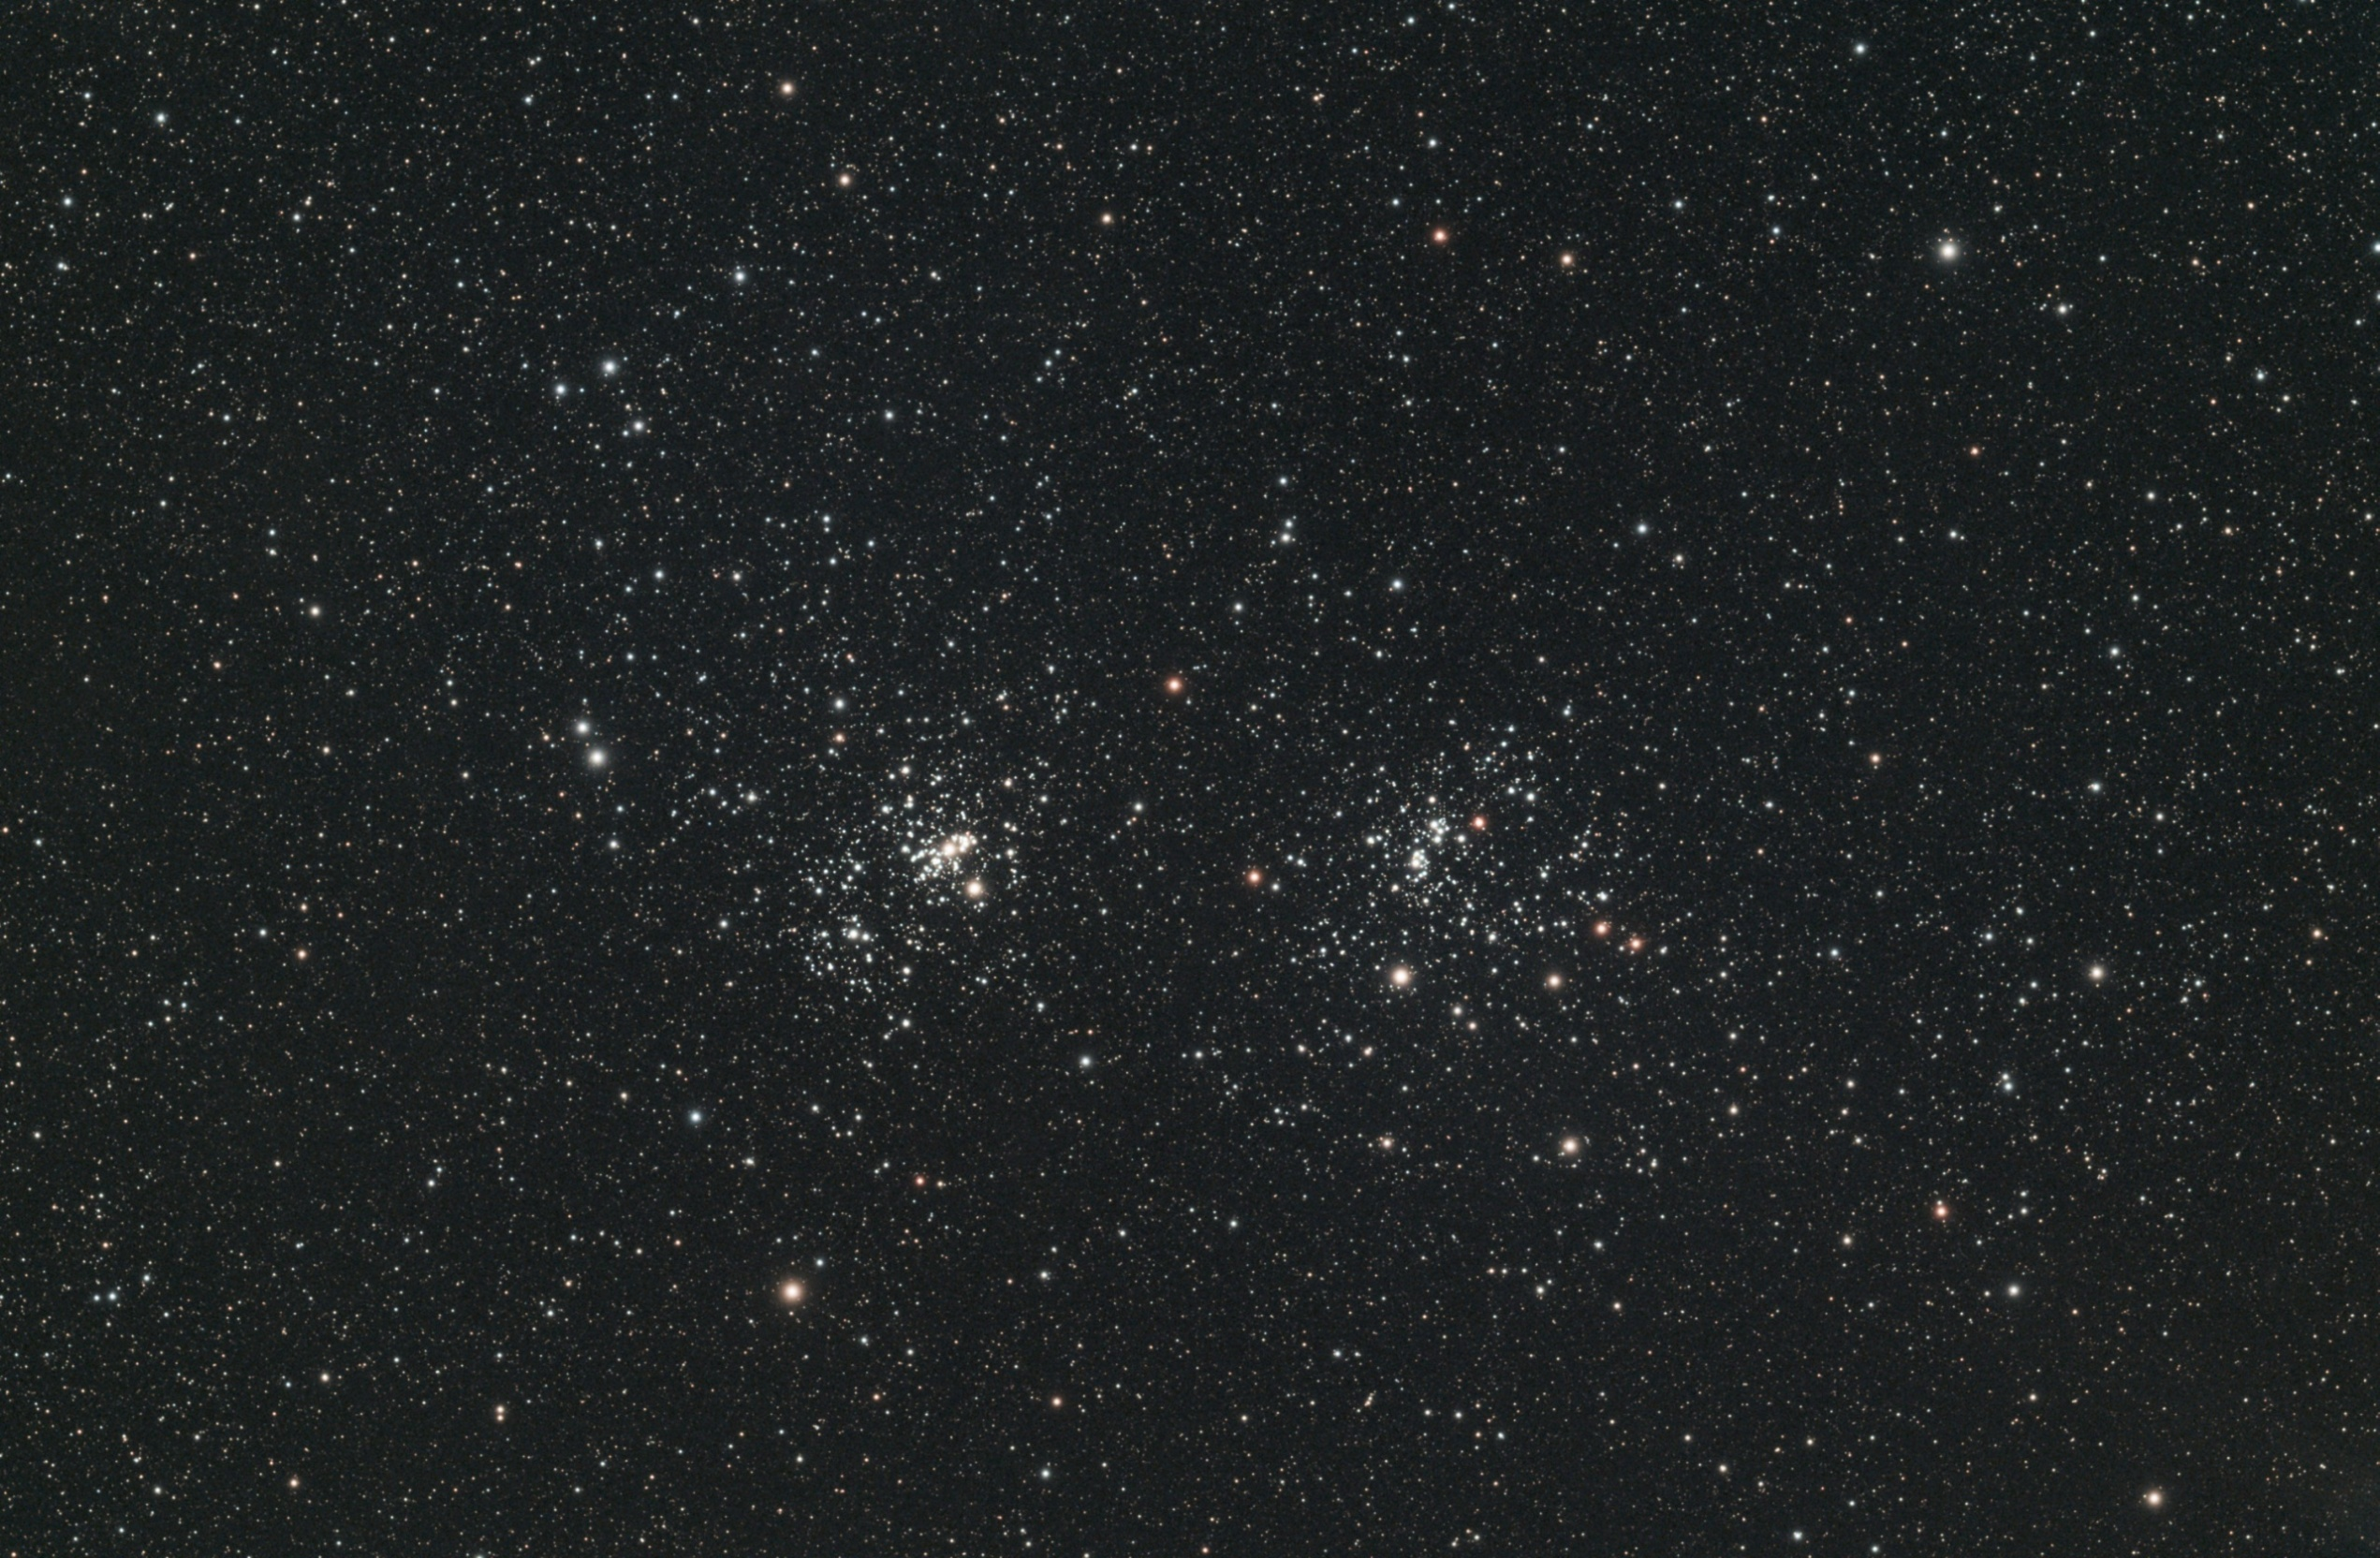
 | Tiago | 7 | ans le 5 |  |  | Ysaline | 21 | ans le 10 |  | Pulsar | 3 | ans le 30 |  |  |  |  |  |  |  |  |  |  |  |  |  |  |  |  |  |  |  |  |  |  | Maéline | 14 | ans le 25
 | Christiane G | 70 | ans le 7 |  |  | Christian | 57 | ans le 16 |  | Louis | 78 | ans le 30 |  |  | Double Amas ouvert de PERSÉE ngc884 11 millions années & ngc869 12 millions années) à 7000 Années Lumières de nous |  |  |  |  |  |  |  |  |  |  |  |  |  |  |  |  |  |  |  | Jean Pierre A | 60 | ans le 13
Mai |  |  |  |  |  |  |  |  | 2022 |  |  |  |  |  |  |  |  |  |  |  |  |  |  |  |  |  |  |  |  |  |  |  |  | Juin |  |  |  |  |  |  |  | 2022
Lun |  | Mar |  | Mer |  | Jeu |  | Ven | Sam |  | Dim |  |  |  |  |  |  |  |  |  |  |  |  |  |  |  |  |  |  |  |  |  |  | Lun |  | Mar |  | Mer | Jeu |  | Ven | Sam | Dim
 |  |  |  |  |  |  |  |  |  |  | 1 |  |  |  |  |  |  |  |  |  |  |  |  |  |  |  |  |  |  |  |  |  |  |  |  |  |  | 1 | 2 |  | 3 | 4 | 5

2 |  | 3 |  | 4 |  | 5 |  | 6 | 7 |  | 8 |  |  |  |  |  |  |  |  |  |  |  |  |  |  |  |  |  |  |  |  |  |  | 6 |  | 7 |  | 8 | 9 |  | 10 | 11 | 12

9 |  | 10 |  | 11 |  | 12 |  | 13 | 14 |  | 15 |  |  |  |  |  |  |  |  |  |  |  |  |  |  |  |  |  |  |  |  |  |  | 13 |  | 14 |  | 15 | 16 |  | 17 | 18 | 19
 |  |  |  |  |  |  |  |  |  |  |  |  |  |  |  |  |  |  |  |  |  |  |  |  |  |  |  |  |  |  |  |  |  |  |  | ¡
16 |  | 17 |  | 18 |  | 19 |  | 20 | 21 |  | 22 |  |  |  |  |  |  |  |  |  |  |  |  |  |  |  |  |  |  |  |  |  |  | 20 |  | 21 |  | 22 | 23 |  | 24 | 25 | 26
¡
23 |  | 24 |  | 25 |  | 26 |  | 27 | 28 |  | 29 |  |  |  |  |  |  |  |  |  |  |  |  |  |  |  |  |  |  |  |  |  |  | 27 |  | 28 |  | 29 | 30
 |  |  |  |  |  |  |  |  |  |  |  |  |  |  |  |  |  |  |  |  |  |  |  |  |  |  |  |  |  |  |  |  |  |  |  |  |  | l
30 |  | 31
l

 | Adam | 4 | ans le 8 |  |  |  |  |  |  |  |  |  |  |  |  |  |  |  |  |  |  |  |  |  |  |  |  |  |  |  |  |  |  |  | Audric | 35 | ans le 22 |  | Claude | 67 | ans le 10
 |  |  |  |  |  |  |  |  |  |  |  |  |  |  |  |  |  |  |  |  |  |  |  |  |  |  |  |  |  |  |  |  |  |  |  |  |  |  | Gilbert | 79 | ans le 25
Juillet |  |  |  |  |  |  |  |  | 2022 |  |  |  |  |  |  |  |  |  |  |  |  |  |  |  |  |  |  |  |  |  |  |  |  | Août |  |  |  |  |  |  |  | 2022
Lun |  | Mar |  | Mer |  | Jeu |  | Ven | Sam |  | Dim |  |  |  |  |  |  |  |  |  |  |  |  |  |  |  |  |  |  |  |  |  |  | Lun |  | Mar |  | Mer | Jeu |  | Ven | Sam | Dim
 |  |  |  |  |  |  |  | 1 | 2 |  | 3 |  |  |  |  |  |  |  |  |  |  |  |  |  |  |  |  |  |  |  |  |  |  | 1 |  | 2 |  | 3 | 4 |  | 5 | 6 | 7

4 |  | 5 |  | 6 |  | 7 |  | 8 | 9 |  | 10 |  |  |  |  |  |  |  |  |  |  |  |  |  |  |  |  |  |  |  |  |  |  | 8 |  | 9 |  | 10 | 11 |  | 12 | 13 | 14
 |  |  |  |  |  |  |  |  |  |  |  |  |  |  |  |  |  |  |  |  |  |  |  |  |  |  |  |  |  |  |  |  |  |  |  |  |  |  |  |  | ¡
11 |  | 12 |  | 13 |  | 14 |  | 15 | 16 |  | 17 |  |  |  |  |  |  |  |  |  |  |  |  |  |  |  |  |  |  |  |  |  |  | 15 |  | 16 |  | 17 | 18 |  | 19 | 20 | 21
 |  |  |  | ¡
18 |  | 19 |  | 20 |  | 21 |  | 22 | 23 |  | 24 |  |  |  |  |  |  |  |  |  |  |  |  |  |  |  |  |  |  |  |  |  |  | 22 |  | 23 |  | 24 | 25 |  | 26 | 27 | 28
 |  |  |  |  |  |  |  |  |  |  |  |  |  |  |  |  |  |  |  |  |  |  |  |  |  |  |  |  |  |  |  |  |  |  |  |  |  |  |  |  |  | l
25 |  | 26 |  | 27 |  | 28 |  | 29 | 30 |  | 31 |  |  |  |  |  |  |  |  |  |  |  |  |  |  |  |  |  |  |  |  |  |  | 29 |  | 30 |  | 31
 |  |  |  |  |  | l

 |  |  |  |  |  | Claudette | 84 | ans le 24 | 1996-06-16 |  |  |  |  | Marine | 40 | ans le 12 |  |  |  |  | Marige | 60 | ans le 29 |  |  |  |  |  | Arlette | 86 | ans le 23 |  |  |  | Pascal | 63 | ans le 19 |  | Joy | 2 | ans le 21
 | Francis G | 72 | ans le 3 |  |  | Denise | 86 | ans le 30 |  | Renée C | 91 | ans le 22 |  | Lola | 13 | ans le 27 |  | Maman | 105 | ans le 6 | 1915-08-09 |  |  |  | Patricia | 58 | ans le 6 |  | Bernard | 81 | ans le 23 |  |  |  | Christiane | 80 | ans le 12 |  | Francis F | 74 | ans le 25
Septembre |  |  |  |  |  |  |  |  | 2022 |  |  |  | Octobre |  |  |  |  |  |  |  | 2022 |  |  | Novembre |  |  |  |  |  |  |  | 2022 |  | Décembre |  |  |  |  |  |  |  | 2022
Lun |  | Mar |  | Mer |  | Jeu |  | Ven | Sam |  | Dim |  | Lun |  | Mar |  | Mer | Jeu |  | Ven | Sam |  | Dim | Lun |  | Mar |  | Mer | Jeu |  | Ven | Sam | Dim | Lun |  | Mar |  | Mer | Jeu |  | Ven | Sam | Dim
 |  |  |  |  |  | 1 |  | 2 | 3 |  | 4 |  |  |  |  |  |  |  |  |  | 1 |  | 2 |  |  | 1 |  | 2 | 3 |  | 4 | 5 | 6 |  |  |  |  |  | 1 |  | 2 | 3 | 4

5 |  | 6 |  | 7 |  | 8 |  | 9 | 10 |  | 11 |  | 3 |  | 4 |  | 5 | 6 |  | 7 | 8 |  | 9 | 7 |  | 8 |  | 9 | 10 |  | 11 | 12 | 13 | 5 |  | 6 |  | 7 | 8 |  | 9 | 10 | 11
 |  |  |  |  |  |  |  |  | ¡ |  |  |  |  |  |  |  |  |  |  |  |  |  | ¡ |  |  | ¡ |  |  |  |  |  |  |  |  |  |  |  |  | ¡
12 |  | 13 |  | 14 |  | 15 |  | 16 | 17 |  | 18 |  | 10 |  | 11 |  | 12 | 13 |  | 14 | 15 |  | 16 | 14 |  | 15 |  | 16 | 17 |  | 18 | 19 | 20 | 12 |  | 13 |  | 14 | 15 |  | 16 | 17 | 18

19 |  | 20 |  | 21 |  | 22 |  | 23 | 24 |  | 25 |  | 17 |  | 18 |  | 19 | 20 |  | 21 | 22 |  | 23 | 21 |  | 22 |  | 23 | 24 |  | 25 | 26 | 27 | 19 |  | 20 |  | 21 | 22 |  | 23 | 24 | 25
 |  |  |  |  |  |  |  |  |  |  | l |  |  |  |  |  |  |  |  |  |  |  |  |  |  |  |  | l |  |  |  |  |  |  |  |  |  |  |  |  | l
26 |  | 27 |  | 28 |  | 29 |  | 30 |  |  |  |  | 24 |  | 25 |  | 26 | 27 |  | 28 | 29 |  | 30 | 28 |  | 29 |  | 30 |  |  |  |  |  | 26 |  | 27 |  | 28 | 29 |  | 30 | 31
 |  |  |  |  |  |  |  |  |  |  |  |  |  |  | l
 |  |  |  |  |  |  |  |  |  |  |  |  | 31

